Gráfico 1
Gráfico 1. Resultados Presupuestarios del Gobierno Central (Septiembre 2021)
Valores en RD$ millones

 | Ingresos | 65,600.7
 | Gastos | 79,764.6
 | Intereses | 12,326.9
 | Resultado Primario | (1,837.0)
 | Resultado Económico | (6,106.1)
 | Resultado de Capital | (8,057.7)
 | Resultado Financiero | (14,163.8)
 | Como % del PIB | -0.3%

 | Ingresos | 65,600.7
Cifras preliminares | Gastos | 79,764.6
Fuente: SIGEF | Resultado Primario | (1,837.0)
 | Resultado Económico | (6,106.1)
 | Resultado Financiero | (14,163.8)

Figura 1
Ejecución de la Inversión Pública a Nivel Provincial (Septiembre 2021) Valores en millones RD$

 |  | Figura 1. Mapa de la Inversión Pública a Nivel Provincial en República Dominicana (Septiembre 2021) Valores en millones RD$
Provincia | Ejecutado
DISTRITO NACIONAL | 185.7
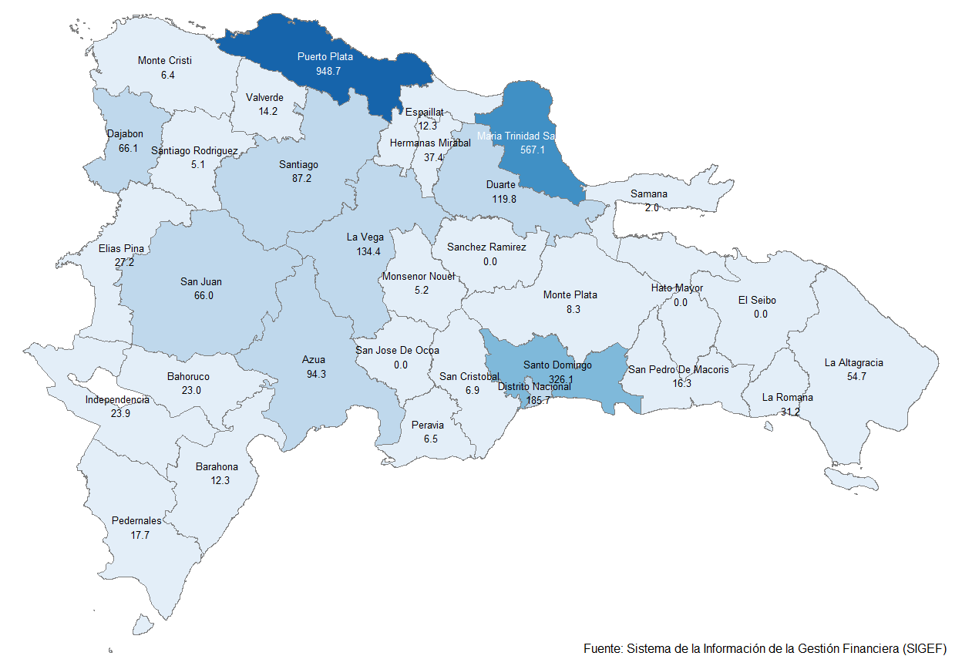
AZUA | 94.3
BAHORUCO | 23.0
BARAHONA | 12.3
DAJABON | 66.1
DUARTE | 119.8
ELIAS PINA | 27.2
EL SEIBO | 0.0
ESPAILLAT | 12.3
INDEPENDENCIA | 23.9
LA ALTAGRACIA | 54.7
LA ROMANA | 31.2
LA VEGA | 134.4
MARIA TRINIDAD SANCHEZ | 567.1
MONTE CRISTI | 6.4
PEDERNALES | 17.7
PERAVIA | 6.5
PUERTO PLATA | 948.7
HERMANAS MIRABAL | 37.4
SAMANA | 2.0
SAN CRISTOBAL | 6.9
SAN JUAN | 66.0
SAN PEDRO DE MACORIS | 16.3
SANCHEZ RAMIREZ | 0.0
SANTIAGO | 87.2
SANTIAGO RODRIGUEZ | 5.1
VALVERDE | 14.2
MONSENOR NOUEL | 5.2
MONTE PLATA | 8.3
HATO MAYOR | 0.0
SAN JOSE DE OCOA | 0.0
SANTO DOMINGO | 326.1
MULTIPROVINCIAL | 757.4
Total General | 3,663.4

Notas:
Cifras preliminares
Fecha de registro al 07 de octubre 2021 / Fecha de imputación al 30 de septiembre 2021
Fuente: SIGEF

Gráfico 2
Gastos del Gobierno Central por Clasificación Funcional (Septiembre 2021)
Valores en millones RD$
DETALLE | 2020 | 2021 |  | VARIACIÓN 2021/2020
 | EJECUCIÓN SEPTIEMBRE | SEPTIEMBRE
 |  | EJECUCIÓN | DISTRIBUCION | ABS. | REL. | SERVICIOS GENERALES | 16.0%
1 - SERVICIOS GENERALES | 10,830.8 | 12,785.0 | 16.0% | 1,954.3 | 18.0% | SERVICIOS ECONÓMICOS | 17.8%
1.1 - Administración general | 4,831.0 | 6,175.3 | 7.7% | 1,344.3 | 27.8% | PROTECCIÓN DEL MEDIO AMBIENTE | 0.8%
1.2 - Relaciones internacionales | 734.3 | 723.2 | 0.9% | (11.2) | -1.5% | SERVICIOS SOCIALES | 49.9%
1.3 - Defensa nacional | 2,030.4 | 2,272.5 | 2.8% | 242.2 | 11.9% | INTERESES DE LA DEUDA PÚBLICA | 15.5%
1.4 - Justicia, orden público y seguridad | 3,235.1 | 3,614.1 | 4.5% | 379.0 | 11.7%
Gráfico 2. Composición Funcional del Gasto (Septiembre 2021)
2 - SERVICIOS ECONÓMICOS | 3,213.7 | 14,204.6 | 17.8% | 10,990.9 | 342.0%
2.1 - Asuntos económicos, comerciales y laborales | 385.1 | 1,363.2 | 1.7% | 978.1 | 254.0%
2.2 - Agropecuaria, caza, pesca y silvicultura | 838.7 | 1,044.3 | 1.3% | 205.7 | 24.5%
2.3 - Riego | 374.8 | 1,163.6 | 1.5% | 788.9 | 210.5%
2.4 - Energía y combustible | 64.6 | 5,901.1 | 7.4% | 5,836.5 | 9029.2%
2.5 - Minería, manufactura y construcción | 15.6 | 14.8 | 0.0% | (0.8) | -5.1%
2.6 - Transporte | 1,321.5 | 4,225.5 | 5.3% | 2,904.0 | 219.7%
2.7 - Comunicaciones | 52.8 | 208.6 | 0.3% | 155.8 | 295.2%
2.8 - Banca y seguros | 21.9 | 15.0 | 0.0% | (6.9) | -31.5%
2.9 - Otros servicios económicos | 138.7 | 268.4 | 0.3% | 129.7 | 93.6%
3 - PROTECCIÓN DEL MEDIO AMBIENTE | 242.3 | 626.6 | 0.8% | 384.3 | 158.6%
3.1 - Protección del aire, agua y suelo | 71.8 | 152.6 | 0.2% | 80.8 | 112.6%
3.2 - Protección de la biodiversidad y ordenación de desechos | 170.6 | 474.0 | 0.6% | 303.5 | 177.9%
4 - SERVICIOS SOCIALES | 32,034.4 | 39,821.5 | 49.9% | 7,787.1 | 24.3%
4.1 - Vivienda y servicios comunitarios | 1,425.1 | 1,109.9 | 1.4% | (315.1) | -22.1%
4.2 - Salud | 6,927.7 | 10,463.5 | 13.1% | 3,535.8 | 51.0%
4.3 - Actividades deportivas, recreativas, culturales y religiosas | 359.9 | 526.0 | 0.7% | 166.1 | 46.2%
4.4 - Educación | 11,924.1 | 17,309.8 | 21.7% | 5,385.7 | 45.2%
4.5 - Protección social | 11,397.6 | 10,412.3 | 13.1% | (985.3) | -8.6%
5 - INTERESES DE LA DEUDA PÚBLICA | 9,147.5 | 12,326.9 | 15.5% | 3,179.4 | 34.8%
5.1 - Intereses y comisiones de deuda pública | 9,147.5 | 12,326.9 | 15.5% | 3,179.4 | 34.8%
TOTAL | 55,468.6 | 79,764.6 | 100.0% | 24,295.9 | 43.8%
Notas:
Cifras preliminares
Fecha de registro al 07 de octubre 2021 / Fecha de imputación al 30 de septiembre 2021
Fuente: SIGEF

